상품제안서
모스니에 제로웨이스트 대나무칫솔+혀클리너+치약150G+생분해케이스 세트 | 상품코드: S38542

 |  |  |  |  |  |  | 02-713-8555 | www.synergygift.co.kr
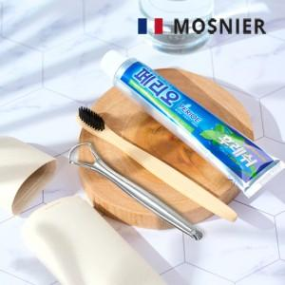

【상세/제작정보】

【인쇄/포장옵션】 | 레이저, 필름컬러전사 / 포장지포장

【공급단가】 | 수량 | 100~ | 300~ | 500~ | 1,000~ | 3,000~
*VAT별도 | 단가 | 4,680원 | 4,600원 | 4,500원 | 4,320원 | 4,140원

【상품 URL】 | https://www.synergygift.co.kr:443/src/goods_detail.php?gdno=38542

